상품제안서
3M 포스트잇 팝업 디스펜서 KR2007-블루 | 상품코드: S05244

 |  |  |  |  |  |  | 02-713-8555 | www.synergygift.co.kr
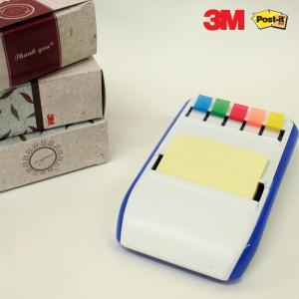 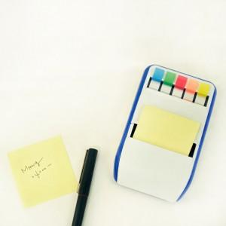 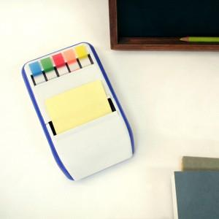

【상세/제작정보】 | 안정적인 바디와 포스트잇100매와 플래그 다양한 색상을 사용

【인쇄/포장옵션】 | 실크 / 포장지포장

【공급단가】 | 수량 | 100~ | 300~ | 500~ | 1,000~ | 2,000~
*VAT별도 | 단가 | 4,590원 | 4,420원 | 4,250원 | 4,080원 | 3,970원

【상품 URL】 | https://www.synergygift.co.kr:443/src/goods_detail.php?gdno=4841

